Armatuur
 |  |  |  |  |  | PÕHIHINNAD
AS HALS TRADING |  |  | AS HALS TRADING - T |  |  | 04.05.2026
Tuuliku tee 7/Kivikülvi 8 |  |  | Sepa 19 |  |  | ilma käibemaksuta
12915 Tallinn |  |  | 50113 Tartu
Tel. 71 51 400 |  |  | Tel. 301 630
e-mail: hals@hals.ee |  |  | halstartu@hals.ee |  |  | Allahindlus:
www.hals.ee |  |  |  |  |  | 0%

MUDAKOGUJAD

Mudakogujad Art. 050
 |  | Kood |  | Mõõt |  |  | Põhihind | Netohind
 |  | 931215 |  | 1/2" 050015000 |  |  | 7.50 | 7.50
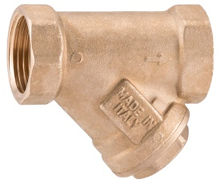
 |  | 931220 |  | 3/4" 050020000 |  |  | 8.90 | 8.90
 |  | 931225 |  | 1" 050025000 |  |  | 13.80 | 13.80
 |  | 931232 |  | 1 1/4" 050032000 |  |  | 21.20 | 21.20
 |  | 931240 |  | 1 1/2" 050040000 |  |  | 29.40 | 29.40
 |  | 931250 |  | 2" 050050000 |  |  | 47.00 | 47.00
 |  | 931265 |  | 2 1/2" 050065000 |  |  | 80.20 | 80.20

- | Max töötemperatuur +95°C
- | Max 16 Bar
- | Sõela ava suurus D 0,5 mm ( 500 µm )

TAGASILÖÖGIKLAPID

Tagasilöögiklapp metall sisuga, NBR tihendiga Art. 005K
 |  | Kood |  | Mõõt | Max.PN |  | Põhihind | Netohind
 |  | 3811M15 |  | 1/2" 005015000K | 35 Bar |  | 8.40 | 8.40
 |  | 3811M20 |  | 3/4" 005020000K | 35 Bar |  | 10.40 | 10.40
 |  | 3811M25 |  | 1" 005025000K | 35 Bar |  | 13.20 | 13.20
 |  | 3811M32 |  | 1 1/4" 005032000K | 25 Bar |  | 18.80 | 18.80
 |  | 3811M40 |  | 1 1/2" 005040000K | 25 Bar |  | 24.80 | 24.80
 |  | 3811M50 |  | 2" 005050000K | 25 Bar |  | 41.20 | 41.20
 |  | 3811M65 |  | 2 1/2" 005065000K | 25 Bar |  | 101.60 | 101.60
- | Max töötemperatuur +95°C
- | Avanemisrõhk 0,02 Bar

Tagasilöögiklapp metall sisuga, VITON tihendiga Art. 005KV
 |  | Kood |  | Mõõt | Max. PN |  | Põhihind | Netohind
 |  | 3812M15 |  | 1/2" 005015000KV | 35 Bar |  | 11.40 | 11.40
 |  | 3812M20 |  | 3/4" 005020000KV | 35 Bar |  | 14.20 | 14.20
 |  | 3812M25 |  | 1" 005025000KV | 35 Bar |  | 18.10 | 18.10
 |  | 3812M32 |  | 1 1/4" 005032000KV | 25 Bar |  | 25.60 | 25.60
 |  | 3812M40 |  | 1 1/2" 005040000KV | 25 Bar |  | 34.20 | 34.20
 |  | 3812M50 |  | 2" 005050000KV | 25 Bar |  | 56.20 | 56.20
- | Max töötemperatuur +150°C
- | Avanemisrõhk 0,02 Bar

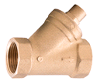
Tagasilöögiklapp tüüp "Y", VITON tihendiga Art. 130
 |  | Kood |  | Mõõt | Max. PN |  | Põhihind | Netohind
 |  | 3813M15 |  | 1/2" 130015000 | 35 Bar |  | 14.19 | 14.19
 |  | 3813M20 |  | 3/4" 130020000 | 35 Bar |  | 18.46 | 18.46
 |  | 3813M25 |  | 1" 130025000 | 35 Bar |  | 25.01 | 25.01
 |  | 3813M32 |  | 1 1/4" 130032000 | 25 Bar |  | 39.31 | 39.31
 |  | 3813M40 |  | 1 1/2" 130040000 | 25 Bar |  | 43.99 | 43.99
 |  | 3813M50 |  | 2" 130050000 | 25 Bar |  | 60.81 | 60.81
- | Max töötemperatuur +150°C
- | Avanemisrõhk 0,02 Bar

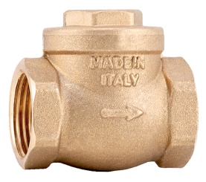
Tagasilöögiklapp metallklapiga Art. 080
 |  | Kood |  | Mõõt | Max. PN |  | Põhihind | Netohind
 |  | 3814M15 |  | 1/2" 080015000 | 16 Bar |  | 10.40 | 10.40
 |  | 3814M20 |  | 3/4" 080020000 | 16 Bar |  | 13.10 | 13.10
 |  | 3814M25 |  | 1" 080025000 | 16 Bar |  | 17.10 | 17.10
 |  | 3814M32 |  | 1 1/4" 080032000 | 16 Bar |  | 24.90 | 24.90
 |  | 3814M40 |  | 1 1/2" 080040000 | 16 Bar |  | 31.30 | 31.30
 |  | 3814M50 |  | 2" 080050000 | 16 Bar |  | 43.80 | 43.80
- | Max töötemperatuur +150°C

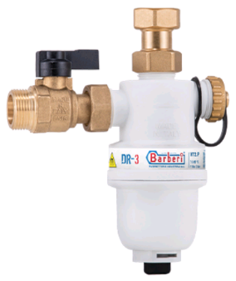
Magnetfilter ehk separaator
 |  | Kood |  | Mõõt | Max. PN |  | Põhihind | Netohind

 |  | B8V72P20020 |  | 3/4" 20020 | 3 Bar |  | 66.90 | 66.90

 | - Max töötemperatuur +90°C
 | - Max 3 Bar

